Sheet
环境 | 云端 | 版本 | 设备型号 | 详细信息 | 详细信息
@Ruijie-m9DCA | CN | 国内其他版本 | LNA-AL00_12 | 上行平均值 | 93.72
 |  |  |  | 上行标准差 | 0
 |  |  |  | 上行波动范围 | 0
 |  |  |  | 上行分布图 | 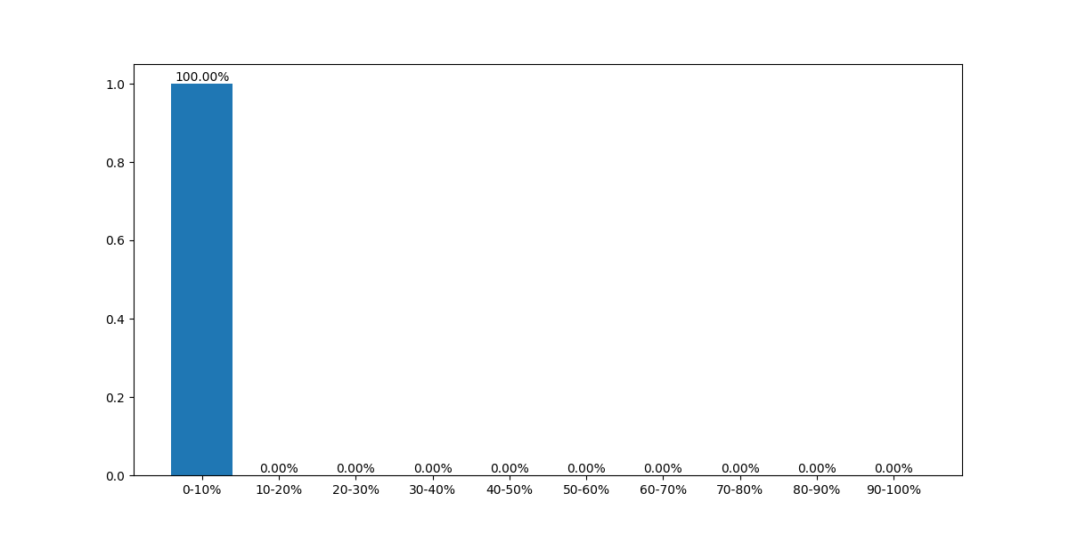
 |  |  |  | 下行平均值 | 73.85
 |  |  |  | 下行标准差 | 0
 |  |  |  | 下行波动范围 | 0
 |  |  |  | 下行分布图
 |  |  |  | 样本数量 | 1
@海外nbr环境 | CN | 国内其他版本 | LNA-AL00_12 | 上行平均值 | 73.8725
 |  |  |  | 上行标准差 | 13.695440543
 |  |  |  | 上行波动范围 | 26.65
 |  |  |  | 上行分布图 | 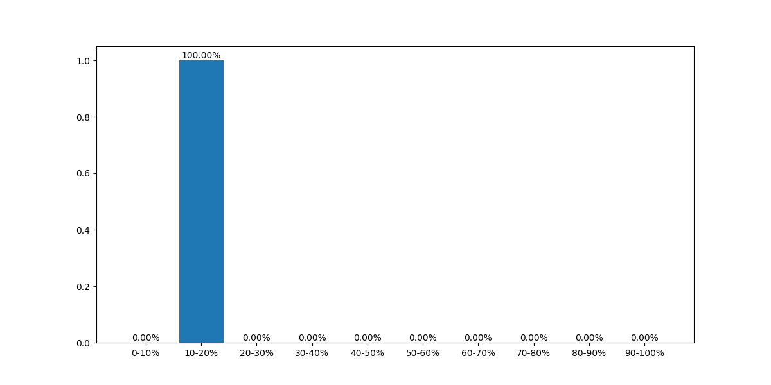
 |  |  |  | 下行平均值 | 67.5225
 |  |  |  | 下行标准差 | 3.1885145444
 |  |  |  | 下行波动范围 | 7.37
 |  |  |  | 下行分布图
 |  |  |  | 样本数量 | 4
@海外nbr环境 | CN | 国内市场版本 | BMH-AN10_12 | 上行平均值 | 59.828695652
 |  |  |  | 上行标准差 | 8.7008465128
 |  |  |  | 上行波动范围 | 34.63
 |  |  |  | 上行分布图 | 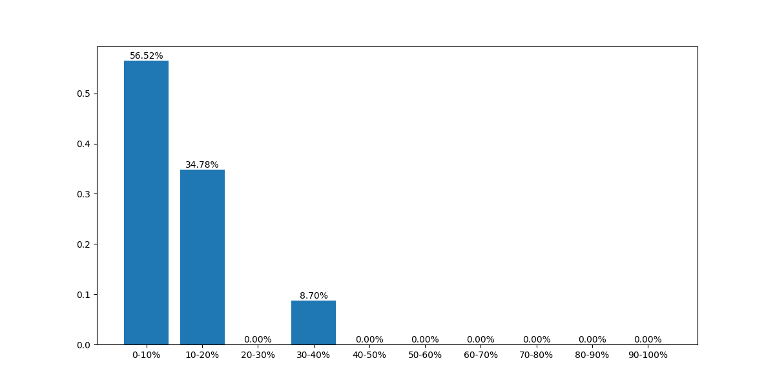
 |  |  |  | 下行平均值 | 63.123043478
 |  |  |  | 下行标准差 | 11.289086216
 |  |  |  | 下行波动范围 | 38.58
 |  |  |  | 下行分布图 | 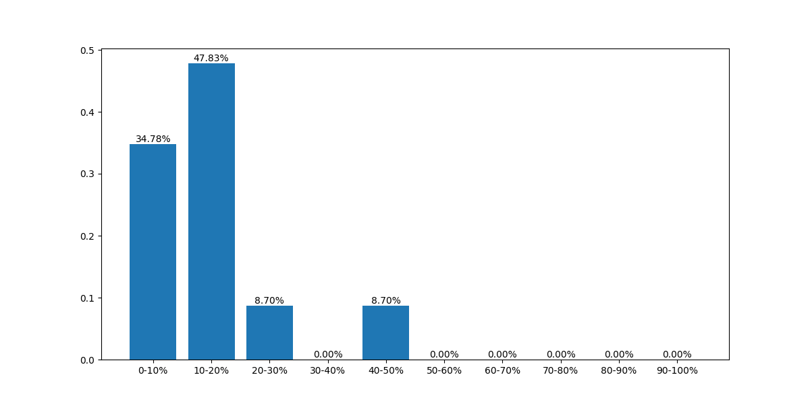
 |  |  |  | 样本数量 | 23
新地推 | CN | 国内其他版本 | LNA-AL00_12 | 上行平均值 | 77.225
 |  |  |  | 上行标准差 | 1.2232947315
 |  |  |  | 上行波动范围 | 1.73
 |  |  |  | 上行分布图
 |  |  |  | 下行平均值 | 221.635
 |  |  |  | 下行标准差 | 10.585388514
 |  |  |  | 下行波动范围 | 14.97
 |  |  |  | 下行分布图
 |  |  |  | 样本数量 | 2
新地推 | CN | 国内市场版本 | LNA-AL00_12 | 上行平均值 | 74.048888889
 |  |  |  | 上行标准差 | 4.4832115845
 |  |  |  | 上行波动范围 | 11.01
 |  |  |  | 上行分布图
 |  |  |  | 下行平均值 | 222.33777778
 |  |  |  | 下行标准差 | 16.787579321
 |  |  |  | 下行波动范围 | 54.15
 |  |  |  | 下行分布图 | 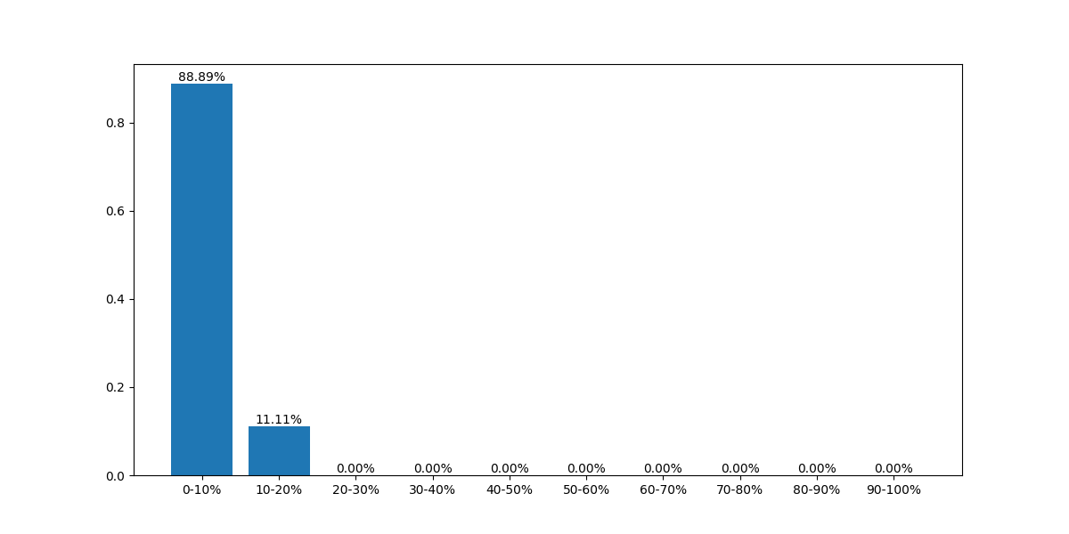
 |  |  |  | 样本数量 | 9
新地推 | CN | 国内市场版本 | BMH-AN10_12 | 上行平均值 | 62.172
 |  |  |  | 上行标准差 | 5.059418939
 |  |  |  | 上行波动范围 | 12.31
 |  |  |  | 上行分布图 | 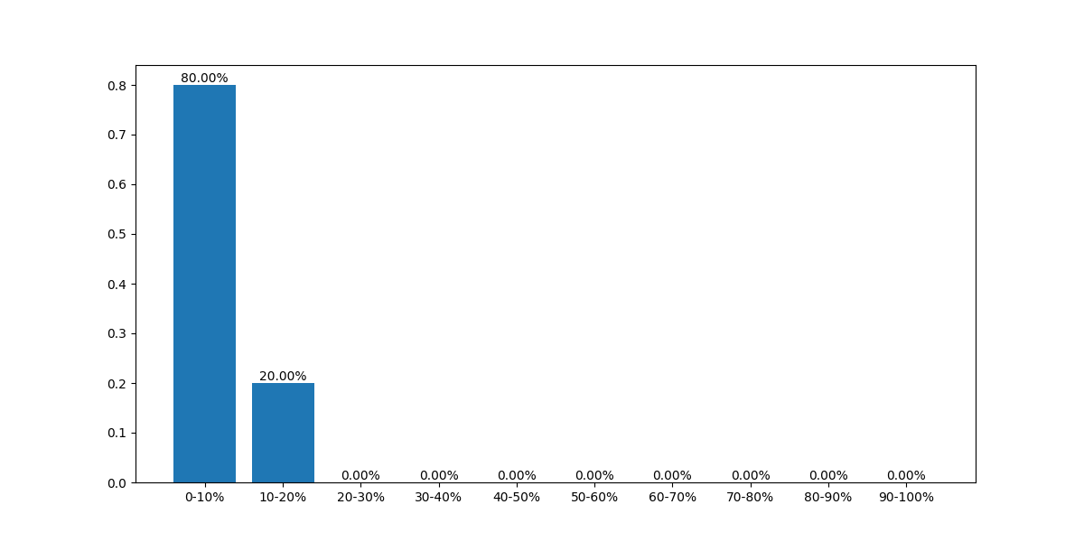
 |  |  |  | 下行平均值 | 118.194
 |  |  |  | 下行标准差 | 8.8746171748
 |  |  |  | 下行波动范围 | 22.67
 |  |  |  | 下行分布图
 |  |  |  | 样本数量 | 5
新地推 | CN | 国内市场版本 | ALN-AL80_12 | 上行平均值 | 64.263076923
 |  |  |  | 上行标准差 | 6.293691795
 |  |  |  | 上行波动范围 | 25.78
 |  |  |  | 上行分布图 | 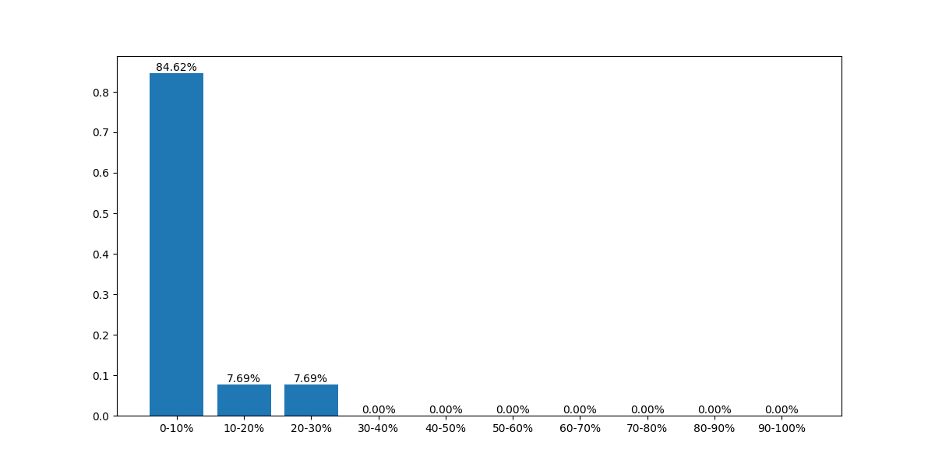
 |  |  |  | 下行平均值 | 128.08923077
 |  |  |  | 下行标准差 | 15.085062955
 |  |  |  | 下行波动范围 | 49.06
 |  |  |  | 下行分布图 | 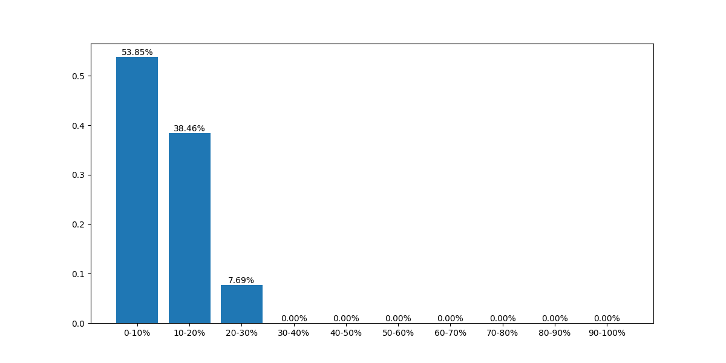
 |  |  |  | 样本数量 | 13
新地推 | 非睿易应用 | 信通院全球网测 | BMH-AN10_12 | 上行平均值 | 84.403333333
 |  |  |  | 上行标准差 | 20.562707344
 |  |  |  | 上行波动范围 | 39.42
 |  |  |  | 上行分布图 | 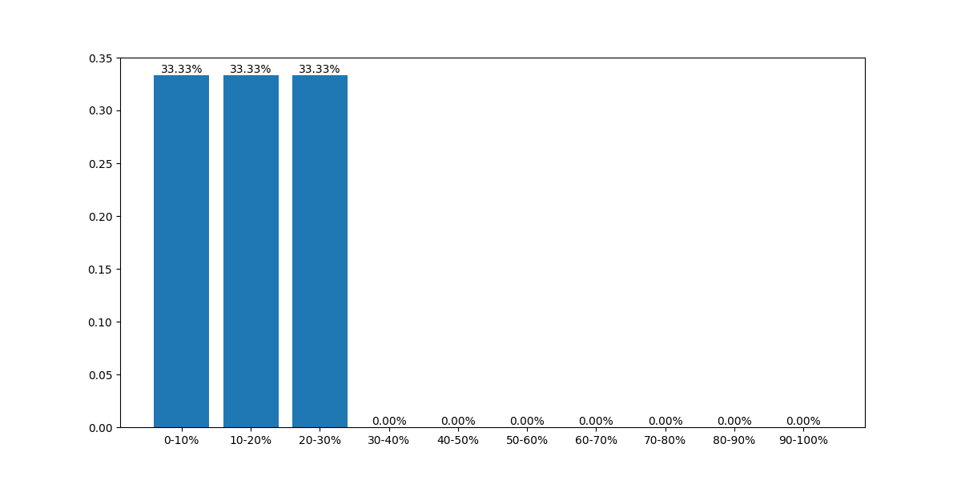
 |  |  |  | 下行平均值 | 112.02666667
 |  |  |  | 下行标准差 | 15.548496176
 |  |  |  | 下行波动范围 | 27.36
 |  |  |  | 下行分布图 | 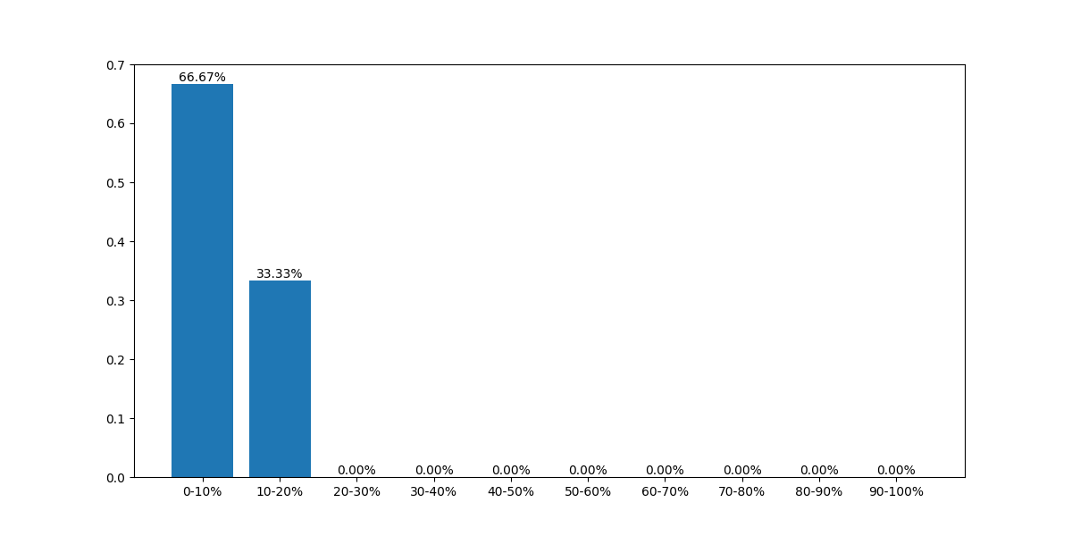
 |  |  |  | 样本数量 | 3
新地推 | 非睿易应用 | 信通院全球网测 | LNA-AL00_12 | 上行平均值 | 91.452516129
 |  |  |  | 上行标准差 | 13.438018348
 |  |  |  | 上行波动范围 | 103.82
 |  |  |  | 上行分布图 | 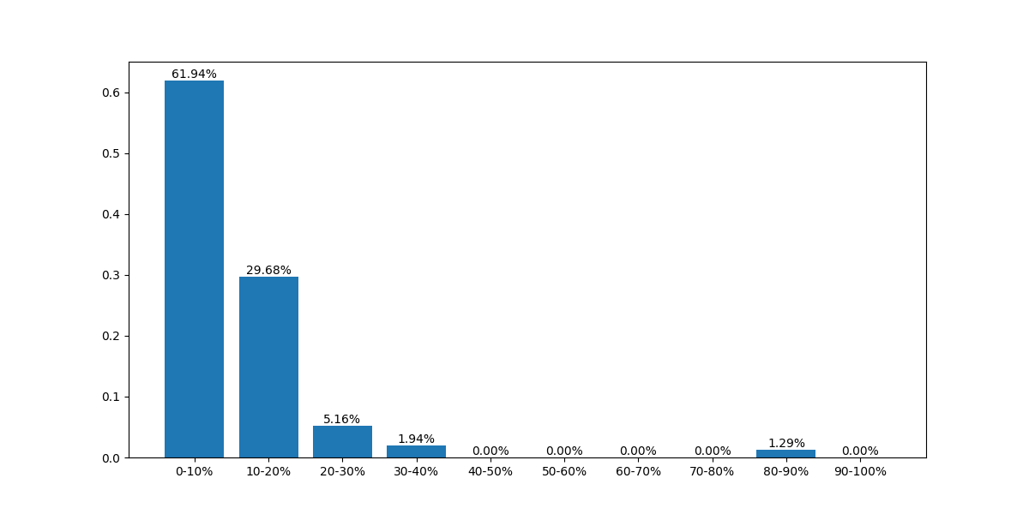
 |  |  |  | 下行平均值 | 251.59051613
 |  |  |  | 下行标准差 | 32.297773471
 |  |  |  | 下行波动范围 | 135.76
 |  |  |  | 下行分布图 | 
 |  |  |  | 样本数量 | 155
新地推 | 非睿易应用 | 花瓣测速 | BMH-AN10_12 | 上行平均值 | 108.80625
 |  |  |  | 上行标准差 | 10.5064238
 |  |  |  | 上行波动范围 | 37.83
 |  |  |  | 上行分布图 | 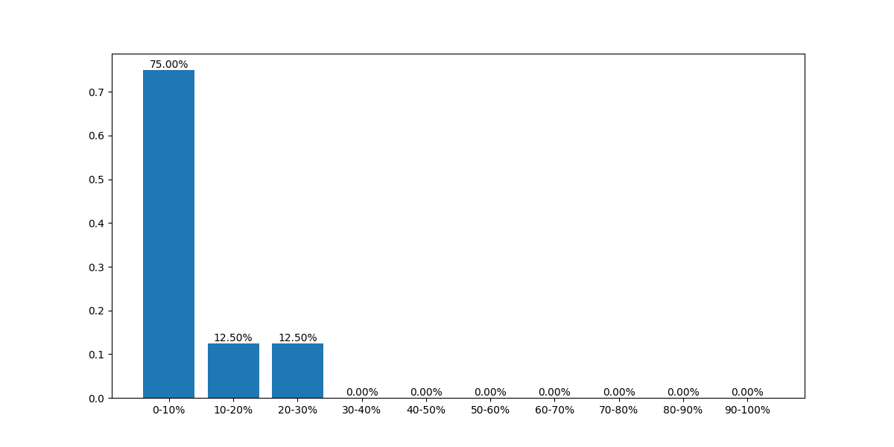
 |  |  |  | 下行平均值 | 163.3
 |  |  |  | 下行标准差 | 35.695108508
 |  |  |  | 下行波动范围 | 102.49
 |  |  |  | 下行分布图 | 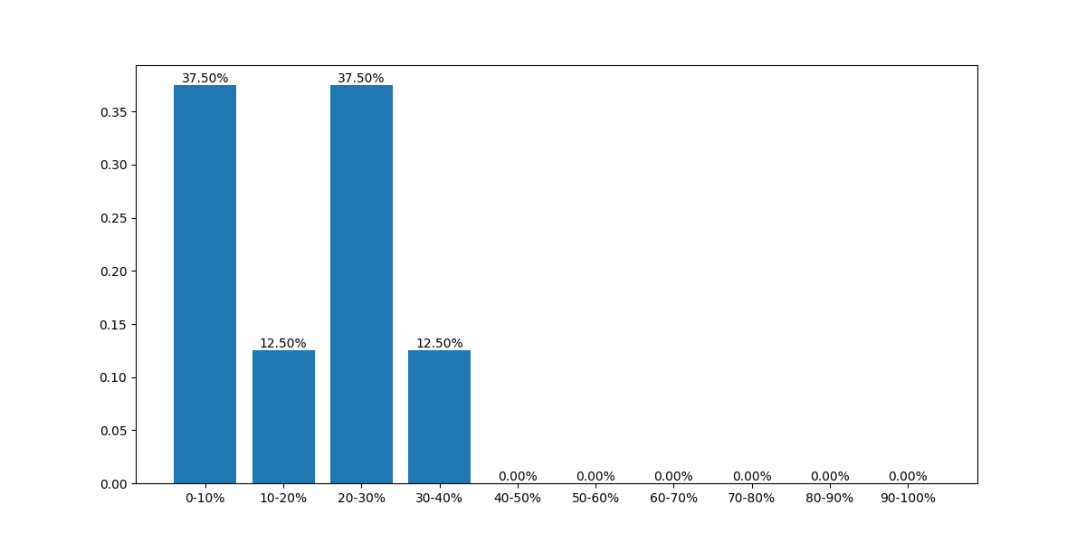
 |  |  |  | 样本数量 | 8

